980#八芯线DM45Q043电机综合测试
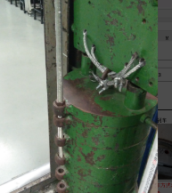 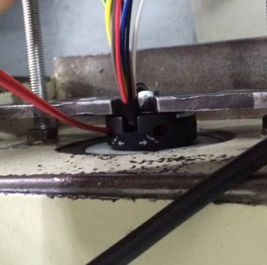
1.电机装入综合测试台
2.装测试扣板
DOOYA 作业指导书JS-9-1.142 C/00
适用类型：980#八芯线DM45Q043电机 | 制程站别：综合测试 | 人数：1 | 标准工时： | 日期：2017/3/24
作业步骤：

3.按测试盒“DOWN”
1.减速端装入测试台
4.测试上行
2.用手来回转动，使电机减速端卡进测试台方形槽中
3.电机卡入后，内齿套卡扣与测试台皇冠治具红色记号对齐，插入电机
4.完整插入效果
★确认产品电压频率并调整好，再进行测试
方轴插入测试扣板，测试扣板贴平前盖板
5.按测试盒“UP”
测试盒通电，将测试盒接入100V/60Hz电源，将电机上的八芯线按图示方向从左至右：灰、棕、黄、黑、红、蓝、白
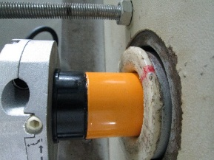   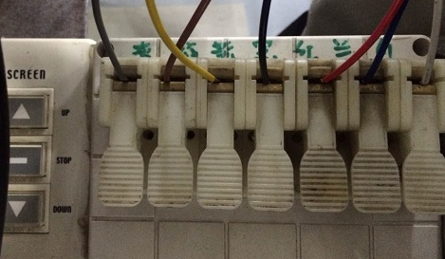

按产线实测：按一下测试盒“DOWN”，电机开始上行
按图示调节蜗杆，测试电机上行限位，电机限位停止。在增加行程后再按一下测试盒“DOWN”，电机再次上行至行程限位处停止，总共按此方式测试3次后电机触碰到计数开关后即可
6.调节白色蜗杆
7.验证行程
★测试中不要有电机拉不动
★注意不要有反转，网印不能错
★用PP调节杆调节蜗杆,不能有紧、卡或调节杆断现象
8.取出电机
按产线实测：按一下测试盒“UP”，电机开始下行
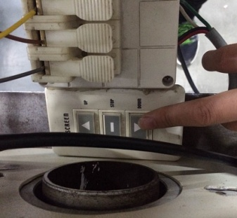 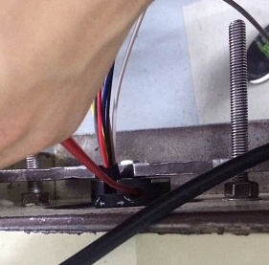 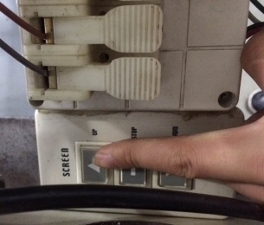

按图示调节蜗杆，测试电机下行限位，电机限位停止。在增加行程后再按一下测试盒“UP”，电机再次下行至行程限位处停止，总共按此方式测试3次后电机触碰到计数开关后即可
刹车不能打滑
★测试中电机不能打滑
★注意不要有反转，网印不能错
★用PP调节杆调节蜗杆,不能有紧、卡或调节杆断现象
按测试盒“DOWN”，电机上行，验证电机到上行程点停止，按测试盒“UP”，电机下行，验证电机到下行程点停止
待砝码完全落下，按启动开关，电机停止，取下电源线及扣板

